Monto en Contribuciones y Fam
MONTO DE CONTRIBUCIONES Y FAMILIAS BENEFICIADAS DE ABRIL A JUNIO 2023

Monto de Contribuciones | $3,079,172.14
Familias Beneficiadas | 228

Numero de Familias beneficiadas
NUMERO DE FAMILIAS BENEFICIADAS POR MODALIDAD DE ABRIL A JUNIO 2023
Numero de Familias Beneficiadas por Modalidad

MODALIDAD | NUMERO DE FAMILIAS
INDIVIDUAL | 228 | 100.00%
Nuevos Asentamientos Organizados NAO´S | 0 | 0.00%
TOTALES | 228 | 100%

Por Genero
FAMILIAS BENEFICIADAS CON CONTRIBUCIÓN POR GÉNERO DE ABRIL A JUNIO 2023
Numero de Familias Beneficiadas por Género

MODALIDAD | NUMERO DE FAMILIAS
MUJERES | 150 | 66%
HOMBRES | 78 | 34%
TOTALES | 228

Por Nivel de Ingresos
FAMILIAS BENEFICIADAS CON CONTRIBUCIÓN POR NIVEL DE INGRESOS DE ABRIL A JUNIO 2023
Numero de Familias Beneficiadas por Nivel de Ingresos

INGRESOS | NUMERO DE FAMILIAS
HASTA UN SALARIO MINIMO | 161 | 70.6%
HASTA DOS SALARIOS MINIMOS | 57 | 25.0%
HASTA TRES SALARIOS MINIMOS | 8 | 3.5%
HASTA CUATRO SALARIOS MINIMOS | 0 | 0.0%
MAS DE CUATRO SALARIOS MINIMOS | 2 | 0.9%
TOTALES | 228 | 100%

Por Zona Geografica
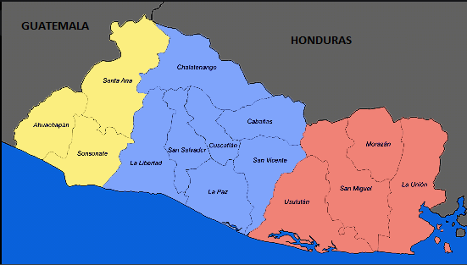
Numero de Familias Beneficiadas por Zona Geografica
FAMILIAS BENEFICIADAS CON CONTRIBUCIÓN POR ZONA GEOGRAFICA DE ABRIL A JUNIO 2023
114, 50%
89,
39%
25, 11%
ZONA | NUMERO DE FAMILIAS
ORIENTAL | 25 | 11%
CENTRAL | 89 | 39%
OCCIDENTAL | 114 | 50%
TOTALES | 228 | 100%

